상품제안서
SIGG 지그 트래블러 워터보틀 600ml | 상품코드: S37339

 |  |  |  |  |  |  | 02-713-8555 | www.synergygift.co.kr
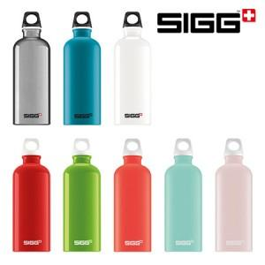

【상세/제작정보】 | <p>색상: 블루, 화이트(품절), 레드(품절), 그린, 루시드스칼렛, 루시드글래시어, 루시드블러시, 알루미늄&nbsp;</p>

【인쇄/포장옵션】 | 레이저 / 포장지포장

【공급단가】 | 수량 | 50~ | 100~ | 500~ | 1,000~ | 2,000~
*VAT별도 | 단가 | 12,500원 | 12,300원 | 12,000원 | 11,700원 | 11,500원

【상품 URL】 | https://www.synergygift.co.kr:443/src/goods_detail.php?gdno=37339

